default_1
Murcko Scaffold | Uniprot ID | NumRings | NumAromaticRings | NumSaturatedRings | Cluster number | Iteration
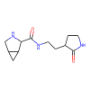 | P0DTC1 | 3 | 0 | 3 | 4 | 0
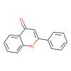 | P0DTC1 | 3 | 3 | 0 | 5 | 0
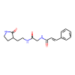 | P0DTC1 | 2 | 1 | 1 | 0 | 0
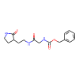 | P0DTC1 | 2 | 1 | 1 | 0 | 0
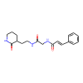 | P0DTC1 | 2 | 1 | 1 | 2 | 0
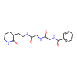 | P0DTC1 | 2 | 1 | 1 | 2 | 0
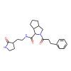 | P0DTC1 | 4 | 1 | 3 | 1 | 0
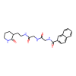 | P0DTC1 | 3 | 2 | 1 | 2 | 0
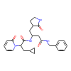 | P0DTC1 | 4 | 2 | 2 | 3 | 0
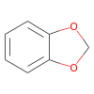 | P0DTD1 | 2 | 1 | 0 | 22 | 1
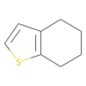 | P0DTD1 | 2 | 1 | 0 | 91 | 1
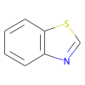 | P0DTD1 | 2 | 2 | 0 | 31 | 1
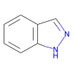 | P0DTD1 | 2 | 2 | 0 | 35 | 1
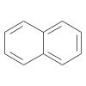 | P0DTD1 | 2 | 2 | 0 | 55 | 1
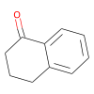 | P0DTD1 | 2 | 1 | 0 | 27 | 1
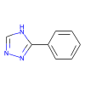 | P0DTD1 | 2 | 2 | 0 | 46 | 1
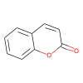 | P0DTD1 | 2 | 2 | 0 | 40 | 1
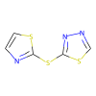 | P0DTD1 | 2 | 2 | 0 | 1 | 1
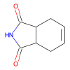 | P0DTD1 | 2 | 0 | 1 | 18 | 1
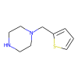 | P0DTD1 | 2 | 1 | 1 | 90 | 1
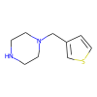 | P0DTD1 | 2 | 1 | 1 | 89 | 1
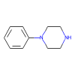 | P0DTD1 | 2 | 1 | 1 | 28 | 1
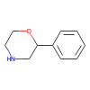 | P0DTD1 | 2 | 1 | 1 | 25 | 1
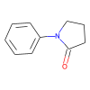 | P0DTD1 | 2 | 1 | 1 | 24 | 1
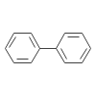 | P0DTD1 | 2 | 2 | 0 | 34 | 1
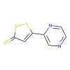 | P0DTD1 | 2 | 2 | 0 | 86 | 1
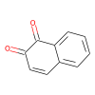 | P0DTD1 | 2 | 1 | 0 | 23 | 1
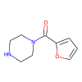 | P0DTD1 | 2 | 1 | 1 | 88 | 1
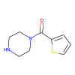 | P0DTD1 | 2 | 1 | 1 | 90 | 1
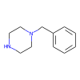 | P0DTD1 | 2 | 1 | 1 | 28 | 1
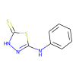 | P0DTD1 | 2 | 2 | 0 | 33 | 1
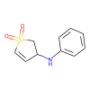 | P0DTD1 | 2 | 1 | 0 | 29 | 1
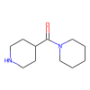 | P0DTD1 | 2 | 0 | 2 | 82 | 1
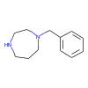 | P0DTD1 | 2 | 1 | 1 | 21 | 1
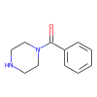 | P0DTD1 | 2 | 1 | 1 | 28 | 1
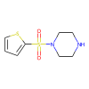 | P0DTD1 | 2 | 1 | 1 | 90 | 1
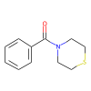 | P0DTD1 | 2 | 1 | 1 | 26 | 1
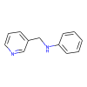 | P0DTD1 | 2 | 2 | 0 | 63 | 1
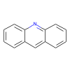 | P0DTD1 | 3 | 3 | 0 | 52 | 1
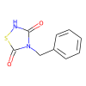 | P0DTD1 | 2 | 2 | 0 | 43 | 1
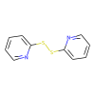 | P0DTD1 | 2 | 2 | 0 | 0 | 1
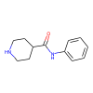 | P0DTD1 | 2 | 1 | 1 | 80 | 1
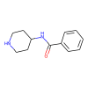 | P0DTD1 | 2 | 1 | 1 | 80 | 1
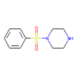 | P0DTD1 | 2 | 1 | 1 | 28 | 1
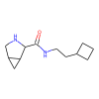 | P0DTD1 | 3 | 0 | 3 | 15 | 1
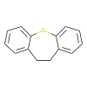 | P0DTD1 | 3 | 2 | 0 | 36 | 1
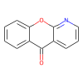 | P0DTD1 | 3 | 3 | 0 | 63 | 1
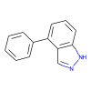 | P0DTD1 | 3 | 3 | 0 | 34 | 1
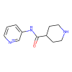 | P0DTD1 | 2 | 1 | 1 | 81 | 1
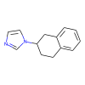 | P0DTD1 | 3 | 2 | 0 | 27 | 1
 | P0DTD1 | 3 | 2 | 0 | 39 | 1
 | P0DTD1 | 4 | 2 | 0 | 61 | 1
 | P0DTD1 | 3 | 3 | 0 | 72 | 1
 | P0DTD1 | 3 | 3 | 0 | 76 | 1
 | P0DTD1 | 3 | 3 | 0 | 42 | 1
 | P0DTD1 | 2 | 2 | 0 | 71 | 1
 | P0DTD1 | 3 | 3 | 0 | 71 | 1
 | P0DTD1 | 2 | 2 | 0 | 20 | 1
 | P0DTD1 | 3 | 3 | 0 | 49 | 1
 | P0DTD1 | 3 | 0 | 3 | 5 | 1
 | P0DTD1 | 3 | 3 | 0 | 41 | 1
 | P0DTD1 | 3 | 3 | 0 | 71 | 1
 | P0DTD1 | 4 | 2 | 0 | 38 | 1
 | P0DTD1 | 3 | 2 | 0 | 48 | 1
 | P0DTD1 | 3 | 2 | 0 | 37 | 1
 | P0DTD1 | 4 | 2 | 0 | 47 | 1
 | P0DTD1 | 3 | 2 | 1 | 31 | 1
 | P0DTD1 | 3 | 3 | 0 | 44 | 1
 | P0DTD1 | 3 | 3 | 0 | 69 | 1
 | P0DTD1 | 3 | 3 | 0 | 69 | 1
 | P0DTD1 | 3 | 3 | 0 | 65 | 1
 | P0DTD1 | 3 | 2 | 0 | 65 | 1
 | P0DTD1 | 3 | 2 | 1 | 40 | 1
 | P0DTD1 | 2 | 2 | 0 | 30 | 1
 | P0DTD1 | 3 | 3 | 0 | 92 | 1
 | P0DTD1 | 2 | 0 | 2 | 7 | 1
 | P0DTD1 | 4 | 4 | 0 | 64 | 1
 | P0DTD1 | 4 | 3 | 0 | 59 | 1
 | P0DTD1 | 3 | 3 | 0 | 43 | 1
 | P0DTD1 | 4 | 4 | 0 | 32 | 1
 | P0DTD1 | 2 | 0 | 1 | 12 | 1
 | P0DTD1 | 4 | 2 | 0 | 62 | 1
 | P0DTD1 | 4 | 4 | 0 | 58 | 1
 | P0DTD1 | 4 | 3 | 0 | 45 | 1
 | P0DTD1 | 2 | 0 | 2 | 7 | 1
 | P0DTD1 | 3 | 3 | 0 | 54 | 1
 | P0DTD1 | 3 | 3 | 0 | 66 | 1
 | P0DTD1 | 3 | 3 | 0 | 66 | 1
 | P0DTD1 | 4 | 3 | 1 | 85 | 1
 | P0DTD1 | 6 | 2 | 0 | 77 | 1
 | P0DTD1 | 4 | 3 | 0 | 45 | 1
 | P0DTD1 | 4 | 2 | 1 | 51 | 1
 | P0DTD1 | 4 | 4 | 0 | 56 | 1
 | P0DTD1 | 2 | 0 | 1 | 10 | 1
 | P0DTD1 | 2 | 0 | 2 | 9 | 1
 | P0DTD1 | 3 | 0 | 3 | 8 | 1
 | P0DTD1 | 2 | 1 | 0 | 3 | 1
 | P0DTD1 | 2 | 1 | 0 | 3 | 1
 | P0DTD1 | 3 | 2 | 1 | 63 | 1
 | P0DTD1 | 3 | 3 | 0 | 66 | 1
 | P0DTD1 | 3 | 3 | 0 | 66 | 1
 | P0DTD1 | 4 | 4 | 0 | 74 | 1
 | P0DTD1 | 4 | 3 | 1 | 50 | 1
 | P0DTD1 | 4 | 4 | 0 | 87 | 1
 | P0DTD1 | 4 | 3 | 1 | 75 | 1
 | P0DTD1 | 4 | 3 | 0 | 78 | 1
 | P0DTD1 | 5 | 3 | 0 | 79 | 1
 | P0DTD1 | 3 | 0 | 2 | 9 | 1
 | P0DTD1 | 3 | 0 | 3 | 9 | 1
 | P0DTD1 | 4 | 4 | 0 | 50 | 1
 | P0DTD1 | 3 | 2 | 1 | 2 | 1
 | P0DTD1 | 4 | 4 | 0 | 43 | 1
 | P0DTD1 | 3 | 0 | 3 | 8 | 1
 | P0DTD1 | 4 | 3 | 1 | 72 | 1
 | P0DTD1 | 3 | 0 | 2 | 9 | 1
 | P0DTD1 | 3 | 0 | 3 | 9 | 1
 | P0DTD1 | 6 | 3 | 0 | 53 | 1
 | P0DTD1 | 3 | 1 | 2 | 7 | 1
 | P0DTD1 | 5 | 2 | 3 | 5 | 1
 | P0DTD1 | 2 | 1 | 1 | 6 | 1
 | P0DTD1 | 5 | 0 | 5 | 9 | 1
 | P0DTD1 | 4 | 1 | 3 | 2 | 1
 | P0DTD1 | 4 | 3 | 1 | 70 | 1
 | P0DTD1 | 3 | 1 | 2 | 2 | 1
 | P0DTD1 | 3 | 1 | 2 | 7 | 1
 | P0DTD1 | 3 | 1 | 2 | 17 | 1
 | P0DTD1 | 7 | 4 | 3 | 83 | 1
 | P0DTD1 | 4 | 1 | 3 | 5 | 1
 | P0DTD1 | 4 | 0 | 4 | 13 | 1
 | P0DTD1 | 3 | 1 | 2 | 9 | 1
 | P0DTD1 | 4 | 0 | 4 | 13 | 1
 | P0DTD1 | 5 | 4 | 1 | 73 | 1
 | P0DTD1 | 3 | 2 | 1 | 2 | 1
 | P0DTD1 | 6 | 5 | 1 | 68 | 1
 | P0DTD1 | 4 | 2 | 2 | 2 | 1
 | P0DTD1 | 4 | 3 | 1 | 2 | 1
 | P0DTD1 | 4 | 1 | 3 | 8 | 1
 | P0DTD1 | 3 | 1 | 2 | 6 | 1
 | P0DTD1 | 3 | 2 | 1 | 6 | 1
 | P0DTD1 | 4 | 1 | 3 | 8 | 1
 | P0DTD1 | 3 | 2 | 1 | 2 | 1
 | P0DTD1 | 5 | 4 | 1 | 4 | 1
 | P0DTD1 | 3 | 2 | 1 | 16 | 1
 | P0DTD1 | 4 | 3 | 1 | 67 | 1
 | P0DTD1 | 6 | 6 | 0 | 57 | 1
 | P0DTD1 | 9 | 3 | 2 | 60 | 1
 | P0DTD1 | 7 | 3 | 2 | 53 | 1
 | P0DTD1 | 7 | 4 | 3 | 4 | 1
 | P0DTD1 | 5 | 1 | 4 | 14 | 1
 | P0DTD1 | 6 | 2 | 1 | 19 | 1
 | P0DTD1 | 13 | 3 | 4 | 84 | 1

